入力例(新規登録用)
同意確認内容をご確認の上、チェックを入力してください。
更新日を入力
変圧器 |  |  |  |  | 申告内容最終チェック欄 |  |  | (チェック)
【入力についてのお願い】 ・製品名、型番、数値は、カタログ（仕様書）の記載と一致させてください。 ・数値の入力欄に単位入力は必要ございません。 ・英数字、記号(/スラッシュ、-ハイフン等)：半角 漢字、片仮名、平仮名：全角 にて入力をお願いいたします。 ・製品名や型番、備考については、40字以内の入力をお願いいたします。 ・本ファイル内「基準値」シートを参照いただき、基準値を満たす型番の記入をお願いいたします。 ※基準値を満たしていない場合は行が赤く表示されます。 ・入力例を参考に登録情報が重複しないよう入力してください。 |  |  |  |  | 型番情報の登録を下記の通り申請します。 記載された型番、性能値、能力値等に関して、カタログや仕様書等にもとづいた情報であることを確認しました。 |  |  | ✔ | ※提出されたエビデンス上でリスト記載の情報が読み取れない場合は、追加で資料の確認を求める場合があります。
 |  |  |  |  |  |  |  |  |  |  |  |  | 更新日
入力例

 | 選択 |  |  |  | 選択 |  |  |  | 選択 | 自動表示
項番 | 種別 | メーカー | 製品名 | 型番 | 性能区分 |  |  |  |  | 基準値 （基準エネルギー消費効率） | エネルギー消費効率（W） | 無負荷損（W） | 負荷損（W） | 備考
 |  |  |  |  | 標準／準標準 | 相数 | 周波数 | 容量（kVA） | 中間容量
1 | 油入変圧器 | ○○○ | トップランナー変圧器 | ABC-123 | 標準仕様 | 単相 | 50Hz | 500 |  | 1050 | 960 | 374 | 3660
2 | 油入変圧器 | ○○○ | トップランナー変圧器 | DEF-456 | 標準仕様 | 三相 | 60Hz | 2000 |  | 4740 | 4490 | 1740 | 11000
3 | 油入変圧器 | ○○○ | トップランナー変圧器 | DEF-456 | 標準仕様 | 三相 | 60Hz | 2000 |  | 4740 | 4490 | 1740 | 11000
4 | モールド変圧器 | ○○○ | トップランナー変圧器 | GHI-789 | 準標準仕様 | 三相 | 60Hz | 400 | 中間容量 | 備考欄に記載 | 1050 | 650 | 2500 | 基準エネルギー消費効率 1100W
5
6
カタログ記載の「仕様」・「相数」・「周波数」「容量」を
プルダウンにて選択
各項目カタログ記載の数値を正しく入力
7
「種別」をプルダウンにて選択
販売会社ではなく、
「製造メーカー」名を入力してください。
ただし、「株式会社」や「有限会社」等は除いてください。
カタログ記載の「製品名」を入力
「中間容量」の場合は「中間容量」をプルダウンで選択
8
9
10
11
中間容量の場合、「基準エネルギー消費効率」は備考欄に記載
中間容量の場合、「基準エネルギー消費効率」を入力
12
13
14
15
★「型番」入力方法について★
原則、カタログに記載の型番を入力してください。
ただし、同一機種で、性能値・能力値に影響のない枝番違いの型番が
多数ある場合は、下記の入力方法も可とします。
性能値および能力値が確定する代表型番を入力し、
性能値および能力値に影響のない枝番については、
一律「■」（全角黒四角1文字）で入力する。
例）
カタログ記載型番：XYZ-123FL
性能値・能力値が確定する代表型番部分：XYZ-123
性能値・能力値に影響のない枝番部分：FL
⇒リストに入力する型番：XYZ-123■
※枝番が2文字以上あっても、黒四角は1文字としてください。
★登録型番の重複について★
種別・製品名・型番・性能区分 の組み合わせが同一のものについては、
セルがオレンジ色になります。
①性能値含めて全く同じデータである場合
1型番のみの登録としてください。（重複分は削除してください）
②性能値や条件等、他の情報によってそれぞれ異なっている場合
製品名もしくは型番に、「（○○）」といった方法で情報を追記してください。
例
項番2 油入変圧器 トップランナー変圧器 DEF-456
項番3 油入変圧器 トップランナー変圧器 DEF-456
↓
①の場合
項番2 油入変圧器 トップランナー変圧器 DEF-456
のみ登録
②の場合
項番2 油入変圧器 トップランナー変圧器（○○） DEF-456
項番3 油入変圧器 トップランナー変圧器（▼▼） DEF-456
製品名（もしくは型番）で見分けがつくようにする
16
17
18
19
20
21
入力についてのお願い
・製品名、型番、数値は、カタログ（仕様書）の記載と一致させてください。
・数値の入力欄に単位入力は必要ございません。
・英数字、記号(/スラッシュ、-ハイフン等)：半角
漢字、片仮名、平仮名：全角 にて入力をお願いいたします。
・メーカー社名は、「株式会社」や「有限会社」等を除いて入力してください。
・本ファイル内「基準値」シートを参照いただき、基準値を超える型番の記入をお願いいたします。
※基準値を満たしていない場合は行が赤く表示されます。
22
23
24
25
26
27
28
29
30
31
32
33
34
35
36
37
38
39
40
41

基準値
変圧器／基準値

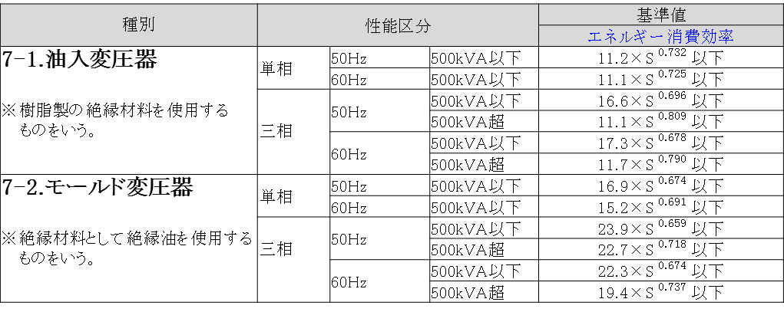

＜備考＞
定格一次電圧が600Vを超え､ 7,000V以下のものであって､ かつ、交流の電路を使用する変圧器。ただし、以下のものを除く。
①絶縁材料としてガスを使用するもの､ ②H種絶縁材料を使用するもの、③スコット結線変圧器、④3以上の巻線を有するもの、
⑤柱上変圧器、⑥単相変圧器であって定格容量が5kVA以下のもの又は500kVAを超えるもの、⑦三相変圧器であって定格
容量が10kVA以下のもの又は2,000kVAを超えるもの、⑧樹脂製の絶縁材料を使用する三相変圧器であって、三相交流を単相
交流及び三相交流に変成するためのもの、⑨定格二次電圧が100V未満のもの又は600Vを超えるもの、⑩風冷式又は水冷式
のもの。
エネルギー消費効率については、JIS C 4304及びJIS C 4306に規定する測定方法により測定した無負荷損（W）及び負荷損（W）から得られる全損失（W）とする｡
JIS C 4304 及びJIS C 4306 に規定する標準仕様状態で使用しない変圧器については､表内の区分毎に油入変圧器は1.10を、モールド変圧器は1.05を､それぞれ算定式に乗じた値を目標基準値とする。
エネルギー消費効率の「S」は定格容量（単位 キロボルトアンペア）を表す。
その他、詳細はトップランナー制度｢変圧器 目標年度が2014年度以降の各年度のもの｣に準ずる。

